A5-3 (2)
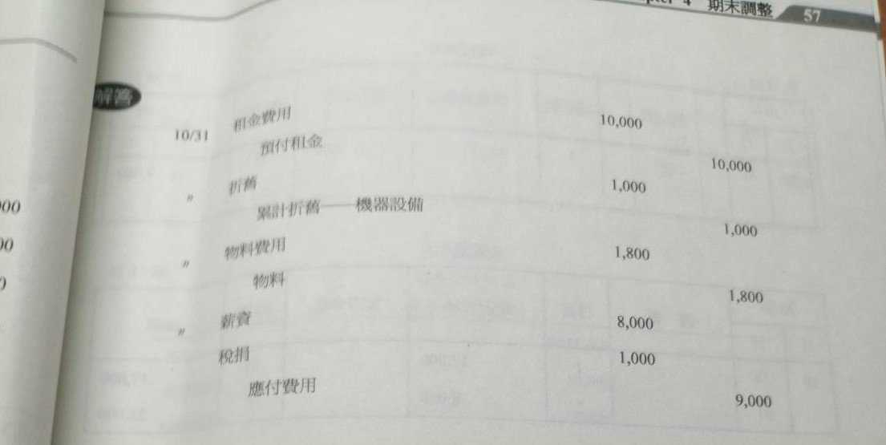
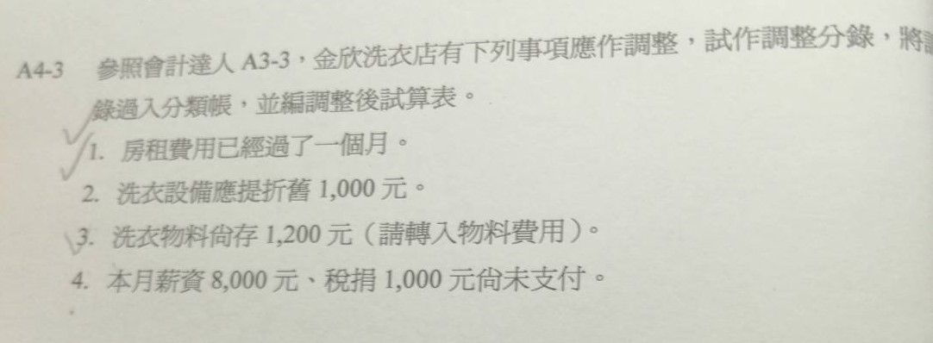
A3-3 |  |  |  |  | A4-3的分錄 |  | A3-3題目和解答 |  | A5-3
更正版 |  |  |  |  |  |  |  |  |  |  |  |  |  |  |  |  |  |  |  |  |  |  |  |  |  | 工作底稿
分錄 |  |  |  |  |  |  |  |  | 日記簿
 |  |  |  |  |  |  |  |  |  |  |  |  |  |  |  |  |  |  |  |  |  |  |  |  |  | 金欣洗衣店
 |  |  |  |  |  |  |  |  |  |  | 日記簿 |  |  |  |  |  | 第1頁 | 現金 |  |  |  |  |  |  | 第1頁 | 工作底稿 |  |  |  |  |  |  |  |  |  |  |  |  |  |  |  | 調整 |  |  |  |  | 現金 |  |  |  |  |  |  | 第1頁
 |  |  |  |  |  |  |  |  |  |  | 20年 |  |  |  |  |  |  | 20年 |  |  |  |  |  |  |  | 2020-10-31 |  |  |  |  |  |  |  |  |  |  |  |  | 單位 | 新台幣 | 元 | 將空字串轉換為零 |  |  |  |  | 20年
編號 | 科目ID | 日期 | 科目 | 科目 | 借方 | 貸方 |  |  | 編號 | 科目ID | 月 | 日 | 科目 | 科目 | 類頁 | 借方金額 | 貸方金額 | 月 | 日 | 摘要 | 日頁 | 借方金額 | 貸方金額 | 借貸 | 餘額 |  |  |  |  | 試算表 |  | 調整分錄 |  |  |  | 調整後試算表 |  | 綜合損益表 |  | 資產負債表 |  | 調整後試算表 |  | 綜合損益表 | 調整後試算表 | 綜合損益表 | 月 | 日 | 摘要 | 日頁 | 借方金額 | 貸方金額 | 借貸 | 餘額
1 | 1 | 2020-10-01 | 現金 |  | 200,000 |  |  |  | 1 | 1 | 10 | 1 | 現金 |  | 1 | 200,000 |  | 10 | 1 |  | 1 | 200,000 |  | 借 | 200,000 | 編號 | 科目ID | 科目 | 科目 | 借方 | 貸方 | 借方 | 分錄ID | 貸方 | 分錄ID | 借方 | 貸方 | 借方 | 貸方 | 借方 | 貸方 | 借方 | 餘額 | 借方 | 貸方 | 貸方 | 10 | 1 |  | 1 | 200,000 |  | 借 | 200,000
1 |  |  |  | 業主資本 |  | 200,000 |  |  | 1 |  |  |  |  | 業主資本 | 37 |  | 200,000 |  | " |  | " |  | 30,000 | " | 170,000 | 1 | 1 | 現金 |  | 115,600 |  |  |  |  |  | 115,600 |  |  |  | 115,600 |  | 115600 | 115,600 | 0 | 0 | 0 |  | " |  | " |  | 30,000 | " | 170,000
2 | 1 | 2020-10-01 | 預付租金 |  | 30,000 |  |  |  | 2 | 1 |  | " | 預付租金 |  | 21 | 30,000 |  |  | 5 |  | " |  | 90,000 | " | 80,000 | 2 | 1 | 預付租金 |  | 30,000 |  |  |  | 10,000 | 11 | 20,000 |  |  |  | 20,000 |  | 20000 | 20,000 | 0 | 0 | 0 |  | 5 |  | " |  | 90,000 | " | 80,000
2 |  |  |  | 現金 |  | 30,000 |  |  | 2 |  |  |  |  | 現金 | 1 |  | 30,000 |  | " |  | " |  | 3,000 | " | 77,000 | 3 | 1 | 應收洗衣款 |  | 14,000 |  |  |  |  |  | 14,000 |  |  |  | 14,000 |  | 14000 | 14,000 | 0 | 0 | 0 |  | " |  | " |  | 3,000 | " | 77,000
3 | 5 | 2020-10-05 | 洗衣設備 |  | 90,000 |  |  |  | 3 | 5 |  | 5 | 洗衣設備 |  | 27 | 90,000 |  |  | 15 |  | " | 20,000 |  | " | 97,000 | 4 | 2 | 應付物料款 |  | 0 |  |  |  |  |  |  |  |  |  |  |  | 0 | 0 | 0 | 0 | 0 |  | 15 |  | " | 20,000 |  | " | 97,000
3 |  |  |  | 現金 |  | 90,000 |  |  | 3 |  |  |  |  | 現金 | 1 |  | 90,000 |  | 16 |  | " | 8,000 |  | " | 105,000 | 5 | 3 | 業主資本 |  |  | 200,000 |  |  |  |  |  | 200,000 |  |  |  | 200,000 | 0 | -200,000 | 0 | 200000 | 0 |  | 16 |  | " | 8,000 |  | " | 105,000
4 | 4 | 2020-10-07 | 物料 |  | 3,000 |  |  |  | 4 | 4 |  | " | 物料 |  | 25 | 3,000 |  |  | 18 |  | " |  | 17,000 | " | 88,000 | 6 | 4 | 洗衣收入 |  |  | 70,000 |  |  |  |  |  | 70,000 |  | 70,000 |  |  | 0 | -70,000 | 0 | 70000 | 70000 |  | 18 |  | " |  | 17,000 | " | 88,000
4 |  |  |  | 應付物料款 |  | 3,000 |  |  | 4 |  |  |  |  | 應付物料款 | 31 |  | 3,000 |  | 21 |  | " |  | 400 | " | 87,600 | 7 | 5 | 洗衣設備 |  | 90,000 |  |  |  |  |  | 90,000 |  | 90,000 |  |  |  | 90000 | 90,000 | 90000 | 0 | 0 |  | 21 |  | " |  | 400 | " | 87,600
5 | 2 | 2020-10-11 | 應付物料款 |  | 3,000 |  |  |  | 5 | 2 |  | 11 | 應付物料款 |  | 31 | 3,000 |  |  | 31 |  | " | 28,000 |  | " | 115,600 | 8 | 4 | 物料 |  | 3,000 |  |  |  | 1,800 | 13 | 1,200 |  | 1,200 |  |  |  | 1200 | 1,200 | 1200 | 0 | 0 |  | 31 |  | " | 28,000 |  | " | 115,600
5 |  |  |  | 現金 |  | 3,000 |  |  | 5 |  |  |  |  | 現金 | 1 |  | 3,000 |  |  |  |  |  |  |  |  | 9 | 5 | 薪資 |  | 17,000 |  | 8,000 | 14 |  |  | 25,000 |  | 25,000 |  |  |  | 25000 | 25,000 | 25000 | 0 | 0
6 | 1 | 2020-10-15 | 現金 |  | 20,000 |  |  |  | 6 | 1 |  | 15 | 現金 |  | 1 | 20,000 |  | 預付租金 |  |  |  |  |  |  | 第21頁 | 10 | 5 | 水電費 |  | 400 |  |  |  |  |  | 400 |  | 400 |  |  |  | 400 | 400 | 400 | 0 | 0 | 預付租金 |  |  |  |  |  |  | 第21頁
6 |  |  | 應收洗衣款 |  | 10,000 |  |  |  | 6 | 1 |  |  | 應收洗衣款 |  | 11 | 10,000 |  | 20年 |  |  |  |  |  |  |  |  |  |  | 合計 | 270,000 | 270,000 |  |  |  |  |  |  |  |  |  |  | 0 |  | 0 | 0 | 0 | 20年
6 |  |  |  | 洗衣收入 |  | 30,000 |  |  | 6 |  |  |  |  | 洗衣收入 | 41 |  | 30,000 | 月 | 日 | 摘要 | 日頁 | 借方金額 | 貸方金額 | 借貸 | 餘額 | 11 | 5 | 折舊 |  |  |  | 1,000 | 12 |  |  | 1,000 |  | 1,000 |  |  |  | 1000 | 1,000 | 1000 | 0 | 0 | 月 | 日 | 摘要 | 日頁 | 借方金額 | 貸方金額 | 借貸 | 餘額
7 | 1 | 2020-10-16 | 現金 |  | 8,000 |  |  |  | 7 | 1 |  | 16 | 現金 |  | 1 | 8,000 |  | 10 | 1 |  | 1 | 30,000 |  | 借 | 30,000 |  |  |  |  |  |  |  |  |  |  |  |  |  |  |  |  | 0 |  | 0 | 0 | 0 | 10 | 1 |  | 1 | 30,000 |  | 借 | 30,000
7 |  |  |  | 應收洗衣款 |  | 8,000 |  |  | 7 |  |  |  |  | 應收洗衣款 | 11 |  | 8,000 |  |  |  |  |  |  |  |  | 12 | 5 | 累積折舊--洗衣設備 |  |  |  |  |  | 1,000 | 12 |  | 1,000 |  | 1,000 |  |  | 0 | -1,000 | 0 | 1000 | 1000
8 | 5 | 2020-10-18 | 薪資 |  | 17,000 |  |  |  | 8 | 5 |  | 18 | 薪資 |  | 51 | 17,000 |  | 應收洗衣款 |  |  |  |  |  |  | 第1頁 | 13 | 5 | 租金 |  |  |  | 10,000 | 11 |  |  | 10,000 |  | 10,000 |  |  |  | 10000 | 10,000 | 10000 | 0 | 0 | 應收洗衣款 |  |  |  |  |  |  | 第1頁
8 |  |  |  | 現金 |  | 17,000 |  |  | 8 |  |  |  |  | 現金 | 1 |  | 17,000 | 20年 |  |  |  |  |  |  |  | 14 | 5 | 稅捐 |  |  |  | 1,000 | 13 |  |  | 1,000 |  | 1,000 |  |  |  | 1000 | 1,000 | 1000 | 0 | 0 | 20年
9 | 5 | 2020-10-21 | 水電費 |  | 400 |  |  |  | 9 | 5 |  | 21 | 水電費 |  | 53 | 400 |  | 月 | 日 | 摘要 | 日頁 | 借方金額 | 貸方金額 | 借貸 | 餘額 | 15 | 5 | 物料費 |  |  |  | 1,800 | 13 |  |  | 1,800 |  | 1,800 |  |  |  | 1800 | 1,800 | 1800 | 0 | 0 | 月 | 日 | 摘要 | 日頁 | 借方金額 | 貸方金額 | 借貸 | 餘額
9 |  |  |  | 現金 |  | 400 |  |  | 9 |  |  |  |  | 現金 | 1 |  | 400 | 10 | 15 |  | 1 | 10,000 |  | 借 | 10,000 | 16 | 2 | 應付薪資 |  |  |  |  |  | 8,000 | 14 |  | 8,000 |  |  |  | 8,000 | 0 | -8,000 | 0 | 8000 | 0 | 10 | 15 |  | 1 | 10,000 |  | 借 | 10,000
10 | 1 | 2020-10-31 | 現金 |  | 28,000 |  |  |  | 10 | 1 |  | 31 | 現金 |  | 1 | 28,000 |  |  |  |  | " |  | 8,000 | " | 2,000 | 17 | 2 | 應付稅捐 |  |  |  |  |  | 1,000 | 15 |  | 1,000 |  |  |  | 1,000 | 0 | -1,000 | 0 | 1000 | 0 |  |  |  | " |  | 8,000 | " | 2,000
10 |  |  | 應收洗衣款 |  | 12,000 |  |  |  | 10 | 1 |  |  | 應收洗衣款 |  | 11 | 12,000 |  |  | 31 |  | " | 12,000 |  | " | 14,000 |  |  |  | 合計 |  |  | 21,800 |  | 21,800 |  | 280,000 | 280,000 | 130,400 | 71,000 |  |  | 280000 |  | 130400 | 280000 | 71000 |  | 31 |  | " | 12,000 |  | " | 14,000
10 |  |  |  | 洗衣收入 |  | 40,000 |  |  | 10 |  |  |  |  | 洗衣收入 | 41 |  | 40,000 |  |  |  |  |  |  |  |  |  |  | 本期淨利 |  |  |  |  |  |  |  |  |  | 59,400 |  |  | 59,400 | 0 |  | 59400 | 0 | 0
11 | 5 | 2020-10-31 | 租金 |  | 10,000 |  |  |  | 11 | 5 |  | " | 租金 |  | 55 | 10,000 |  | 應付物料款 |  |  |  |  |  |  | 第37頁 |  |  |  | 合計 |  |  |  |  |  |  |  |  | 71,000 | 71,000 | 149,600 | 268,400 |  |  | 71000 | 0 | 71000 | 應付物料款 |  |  |  |  |  |  | 第37頁
11 |  |  |  | 預付租金 |  | 10,000 |  |  | 11 |  |  |  |  | 預付租金 | 21 |  | 10,000 | 20年 |  |  |  |  |  |  |  |  |  |  |  |  |  |  |  |  |  |  |  |  |  |  |  |  |  | 0 | 0 | 0 | 20年
12 | 5 | 2020-10-31 | 折舊 |  | 1,000 |  |  |  | 12 | 5 |  | " | 折舊 |  | 57 | 1,000 |  | 月 | 日 | 摘要 | 日頁 | 借方金額 | 貸方金額 | 借貸 | 餘額 |  |  |  |  |  |  |  |  |  |  |  |  |  |  |  |  |  |  | 0 | 0 | 0 | 月 | 日 | 摘要 | 日頁 | 借方金額 | 貸方金額 | 借貸 | 餘額
12 |  |  |  | 累積折舊--洗衣設備 |  | 1,000 |  |  | 12 |  |  |  |  | 累積折舊--洗衣設備 | 59 |  | 1,000 | 10 | 5 |  | 1 |  | 3,000 | 貸 | 3,000 |  |  |  |  |  |  |  |  |  |  |  |  |  |  |  |  |  |  | 0 | 0 | 0 | 10 | 5 |  | 1 |  | 3,000 | 貸 | 3,000
13 | 5 | 2020-10-31 | 物料費 |  | 1,800 |  |  |  | 13 | 5 |  | " | 物料費 |  | 61 | 1,800 |  |  | 11 |  | " | 3,000 |  | 平 | 0 |  |  |  |  |  |  |  |  |  |  |  |  |  |  |  |  |  |  | 0 | 0 | 0 |  | 11 |  | " | 3,000 |  | 平 | 0
13 |  |  |  | 物料 |  | 1,800 |  |  | 13 |  |  |  |  | 物料 | 25 |  | 1,800
14 | 5 | 2020-10-31 | 薪資 |  | 8,000 |  |  |  | 14 | 5 |  | " | 薪資 |  | 51 | 8,000 |  | 應付薪資 |  |  |  |  |  |  | 第33頁 |  |  |  |  |  |  |  |  |  |  |  |  |  |  |  |  |  |  |  |  |  | 應付薪資 |  |  |  |  |  |  | 第33頁
14 |  |  |  | 應付薪資 |  | 8,000 |  |  | 14 |  |  |  |  | 應付薪資 | 33 |  | 8,000 | 20年 |  |  |  |  |  |  |  |  |  |  |  |  |  |  |  |  |  |  |  |  |  |  |  |  |  |  |  |  | 20年
15 | 5 | 2020-10-31 | 稅捐 |  | 1,000 |  |  |  | 15 | 5 |  | " | 稅捐 |  | 63 | 1,000 |  | 月 | 日 | 摘要 | 日頁 | 借方金額 | 貸方金額 | 借貸 | 餘額 |  |  |  |  |  |  |  |  |  |  |  |  |  |  |  |  |  |  |  |  |  | 月 | 日 | 摘要 | 日頁 | 借方金額 | 貸方金額 | 借貸 | 餘額
15 |  |  |  | 應付稅捐 |  | 1,000 |  |  | 15 |  |  |  |  | 應付稅捐 | 35 |  | 1,000 | 10 | 31 |  | 1 |  | 8,000 | 貸 | 8,000 |  |  |  |  |  |  |  |  |  |  |  |  |  |  |  |  |  |  |  |  |  | 10 | 31 |  | 1 |  | 80,000 | 貸 | 80,000

 |  |  |  |  |  |  |  |  |  |  |  |  |  |  |  |  |  | 應付稅捐 |  |  |  |  |  |  | 第35頁 |  |  |  |  |  |  |  |  |  |  |  |  |  |  |  |  |  |  |  |  |  | 應付稅捐 |  |  |  |  |  |  | 第35頁
 |  |  |  |  |  |  |  |  |  |  |  |  |  |  |  |  |  | 20年 |  |  |  |  |  |  |  |  |  |  |  |  |  |  |  |  |  |  |  |  |  |  |  |  |  |  |  |  | 20年
A4-3 |  |  |  |  |  |  |  |  |  |  |  |  |  |  |  |  |  | 月 | 日 | 摘要 | 日頁 | 借方金額 | 貸方金額 | 借貸 | 餘額 |  |  |  |  |  |  |  |  |  |  |  |  |  |  |  |  |  |  |  |  |  | 月 | 日 | 摘要 | 日頁 | 借方金額 | 貸方金額 | 借貸 | 餘額
 |  |  |  |  |  |  |  |  |  |  |  |  |  |  |  |  |  | 10 | 31 |  | 1 |  | 1,000 | 貸 | 1,000 |  |  |  |  |  |  |  |  |  |  |  |  |  |  |  |  |  |  |  |  |  | 10 | 31 |  | 1 |  | 10,000 | 貸 | 10,000
T字形

編號 | 科目ID
1 | 1 | 現金 |  |  |  |  |  |  |  |  |  |  |  |  |  |  |  | 業主資本 |  |  |  |  |  |  | 第27頁 |  |  |  |  |  |  |  |  |  |  |  |  |  |  |  |  |  |  |  |  |  | 業主資本 |  |  |  |  |  |  | 第27頁
 |  | 2020-10-01 | 200,000 | 1 |  |  |  |  |  |  |  |  |  |  |  |  |  | 20年 |  |  |  |  |  |  |  |  |  |  |  |  |  |  |  |  |  |  |  |  |  |  |  |  |  |  |  |  | 20年
 |  |  |  |  | 2020-10-01 | 30,000 | 2 |  |  |  |  |  |  |  |  |  |  | 月 | 日 | 摘要 | 日頁 | 借方金額 | 貸方金額 | 借貸 | 餘額 |  |  |  |  |  |  |  |  |  |  |  |  |  |  |  |  |  |  |  |  |  | 月 | 日 | 摘要 | 日頁 | 借方金額 | 貸方金額 | 借貸 | 餘額
 |  |  |  |  | 2020-10-05 | 90,000 | 3 |  |  |  |  |  |  |  |  |  |  | 10 | 1 |  | 1 |  | 200,000 | 貸 | 200,000 |  |  |  |  |  |  |  |  |  |  |  |  |  |  |  |  |  |  |  |  |  | 10 | 1 |  | 1 |  | 200,000 | 貸 | 200,000
 |  |  |  |  | 2020-10-11 | 3,000 | 5
 |  | 2020-10-15 | 20,000 | 6 |  |  |  |  |  |  |  |  |  |  |  |  |  | 洗衣收入 |  |  |  |  |  |  | 第41頁 |  |  |  |  |  |  |  |  |  |  |  |  |  |  |  |  |  |  |  |  |  | 洗衣收入 |  |  |  |  |  |  | 第41頁
 |  | 2020-10-16 | 8,000 | 7 |  |  |  |  |  |  |  |  |  |  |  |  |  | 20年 |  |  |  |  |  |  |  |  |  |  |  |  |  |  |  |  |  |  |  |  |  |  |  |  |  |  |  |  | 20年
 |  |  |  |  | 2020-10-18 | 17,000 | 8 |  |  |  |  |  |  |  |  |  |  | 月 | 日 | 摘要 | 日頁 | 借方金額 | 貸方金額 | 借貸 | 餘額 |  |  |  |  |  |  |  |  |  |  |  |  |  |  |  |  |  |  |  |  |  | 月 | 日 | 摘要 | 日頁 | 借方金額 | 貸方金額 | 借貸 | 餘額
 |  |  |  |  | 2020-10-21 | 400 | 9 |  |  |  |  |  |  |  |  |  |  | 10 | 15 |  | 1 |  | 30,000 | 貸 | 30,000 |  |  |  |  |  |  |  |  |  |  |  |  |  |  |  |  |  |  |  |  |  | 10 | 15 |  | 1 |  | 30,000 | 貸 | 30,000
 |  | 2020-10-31 | 28,000 | 10 |  |  |  |  |  |  |  |  |  |  |  |  |  |  | 31 |  | " |  | 40,000 | " | 70,000 |  |  |  |  |  |  |  |  |  |  |  |  |  |  |  |  |  |  |  |  |  |  | 31 |  | " |  | 40,000 | " | 70,000

2 | 1 | 預付租金 |  |  |  |  |  |  |  |  |  |  |  |  |  |  |  | 洗衣設備 |  |  |  |  |  |  | 第27頁 |  |  |  |  |  |  |  |  |  |  |  |  |  |  |  |  |  |  |  |  |  | 洗衣設備 |  |  |  |  |  |  | 第27頁
 |  | 2020-10-01 | 30,000 | 2 | 2020-10-31 | 10,000 | 11 |  |  |  |  |  |  |  |  |  |  | 20年 |  |  |  |  |  |  |  |  |  |  |  |  |  |  |  |  |  |  |  |  |  |  |  |  |  |  |  |  | 20年
 |  |  |  |  |  |  |  |  |  |  |  |  |  |  |  |  |  | 月 | 日 | 摘要 | 日頁 | 借方金額 | 貸方金額 | 借貸 | 餘額 |  |  |  |  |  |  |  |  |  |  |  |  |  |  |  |  |  |  |  |  |  | 月 | 日 | 摘要 | 日頁 | 借方金額 | 貸方金額 | 借貸 | 餘額
3 | 1 | 應收洗衣款 |  |  |  |  |  |  |  |  |  |  |  |  |  |  |  | 10 | 5 |  | 1 | 90,000 |  | 借 | 90,000 |  |  |  |  |  |  |  |  |  |  |  |  |  |  |  |  |  |  |  |  |  | 10 | 5 |  | 1 | 90,000 |  | 借 | 90,000
 |  | 2020-10-15 | 10,000 | 6 | 2020-10-16 | 8,000 | 7
 |  | 2020-10-31 | 12,000 | 10 |  |  |  |  |  |  |  |  |  |  |  |  |  | 物料 |  |  |  |  |  |  | 第25頁 |  |  |  |  |  |  |  |  |  |  |  |  |  |  |  |  |  |  |  |  |  | 物料 |  |  |  |  |  |  | 第25頁
 |  |  |  |  |  |  |  |  |  |  |  |  |  |  |  |  |  | 20年 |  |  |  |  |  |  |  |  |  |  |  |  |  |  |  |  |  |  |  |  |  |  |  |  |  |  |  |  | 20年
4 | 2 | 應付物料款 |  |  |  |  |  |  |  |  |  |  |  |  |  |  |  | 月 | 日 | 摘要 | 日頁 | 借方金額 | 貸方金額 | 借貸 | 餘額 |  |  |  |  |  |  |  |  |  |  |  |  |  |  |  |  |  |  |  |  |  | 月 | 日 | 摘要 | 日頁 | 借方金額 | 貸方金額 | 借貸 | 餘額
 |  |  |  |  | 2020-10-07 | 3,000 | 4 |  |  |  |  |  |  |  |  |  |  | 10 | 7 |  | 1 | 3,000 |  | 借 | 3,000 |  |  |  |  |  |  |  |  |  |  |  |  |  |  |  |  |  |  |  |  |  | 10 | 7 |  | 1 | 3,000 |  | 借 | 3,000
 |  | 2020-10-11 | 3,000 | 5 |  |  |  |  |  |  |  |  |  |  |  |  |  |  | 31 |  | " | 1,800 |  | " | 4,800 |  |  |  |  |  |  |  |  |  |  |  |  |  |  |  |  |  |  |  |  |  |  | 31 |  | " | 1,800 |  | " | 4,800

5 | 2 | 應付薪資 |  |  |  |  |  |  |  |  |  |  |  |  |  |  |  | 薪資 |  |  |  |  |  |  | 第51頁 |  |  |  |  |  |  |  |  |  |  |  |  |  |  |  |  |  |  |  |  |  | 薪資 |  |  |  |  |  |  | 第51頁
 |  |  |  |  | 2020-10-31 | 8,000 | 14 |  |  |  |  |  |  |  |  |  |  | 20年 |  |  |  |  |  |  |  |  |  |  |  |  |  |  |  |  |  |  |  |  |  |  |  |  |  |  |  |  | 20年
 |  |  |  |  |  |  |  |  |  |  |  |  |  |  |  |  |  | 月 | 日 | 摘要 | 日頁 | 借方金額 | 貸方金額 | 借貸 | 餘額 |  |  |  |  |  |  |  |  |  |  |  |  |  |  |  |  |  |  |  |  |  | 月 | 日 | 摘要 | 日頁 | 借方金額 | 貸方金額 | 借貸 | 餘額
6 | 2 | 應付稅捐 |  |  |  |  |  |  |  |  |  |  |  |  |  |  |  | 10 | 18 |  | 1 | 17,000 |  | 借 | 17,000 |  |  |  |  |  |  |  |  |  |  |  |  |  |  |  |  |  |  |  |  |  | 10 | 18 |  | 1 | 17,000 |  | 借 | 17,000
 |  |  |  |  | 2020-10-31 | 10,000 | 15 |  |  |  |  |  |  |  |  |  |  |  | 31 |  | " | 8,000 |  | " | 25,000 |  |  |  |  |  |  |  |  |  |  |  |  |  |  |  |  |  |  |  |  |  |  | 31 |  | " | 80,000 |  | " | 97,000

7 | 3 | 業主資本 |  |  |  |  |  |  |  |  |  |  |  |  |  |  |  | 水電費 |  |  |  |  |  |  | 第53頁 |  |  |  |  |  |  |  |  |  |  |  |  |  |  |  |  |  |  |  |  |  | 水電費 |  |  |  |  |  |  | 第53頁
 |  |  |  |  | 2020-10-01 | 200,000 | 1 |  |  |  |  |  |  |  |  |  |  | 20年 |  |  |  |  |  |  |  |  |  |  |  |  |  |  |  |  |  |  |  |  |  |  |  |  |  |  |  |  | 20年
 |  |  |  |  |  |  |  |  |  |  |  |  |  |  |  |  |  | 月 | 日 | 摘要 | 日頁 | 借方金額 | 貸方金額 | 借貸 | 餘額 |  |  |  |  |  |  |  |  |  |  |  |  |  |  |  |  |  |  |  |  |  | 月 | 日 | 摘要 | 日頁 | 借方金額 | 貸方金額 | 借貸 | 餘額
8 | 4 | 洗衣收入 |  |  |  |  |  |  |  |  |  |  |  |  |  |  |  | 10 | 21 |  | 1 | 400 |  | 借 | 400 |  |  |  |  |  |  |  |  |  |  |  |  |  |  |  |  |  |  |  |  |  | 10 | 21 |  | 1 | 400 |  | 借 | 400
 |  |  |  |  | 2020-10-15 | 30,000 | 6
 |  |  |  |  | 2020-10-31 | 40,000 | 10 |  |  |  |  |  |  |  |  |  |  | 租金 |  |  |  |  |  |  | 第51頁 |  |  |  |  |  |  |  |  |  |  |  |  |  |  |  |  |  |  |  |  |  | 租金 |  |  |  |  |  |  | 第51頁
 |  |  |  |  |  |  |  |  |  |  |  |  |  |  |  |  |  | 20年 |  |  |  |  |  |  |  |  |  |  |  |  |  |  |  |  |  |  |  |  |  |  |  |  |  |  |  |  | 20年
9 | 5 | 洗衣設備 |  |  |  |  |  |  |  |  |  |  |  |  |  |  |  | 月 | 日 | 摘要 | 日頁 | 借方金額 | 貸方金額 | 借貸 | 餘額 |  |  |  |  |  |  |  |  |  |  |  |  |  |  |  |  |  |  |  |  |  | 月 | 日 | 摘要 | 日頁 | 借方金額 | 貸方金額 | 借貸 | 餘額
 |  | 2020-10-05 | 90,000 | 3 |  |  |  |  |  |  |  |  |  |  |  |  |  | 10 | 18 |  | 1 | 17,000 |  | 借 | 17,000 |  |  |  |  |  |  |  |  |  |  |  |  |  |  |  |  |  |  |  |  |  | 10 | 18 |  | 1 | 17,000 |  | 借 | 17,000

10 | 4 | 物料 |  |  |  |  |  |  |  |  |  |  |  |  |  |  |  | 折舊 |  |  |  |  |  |  | 第57頁 |  |  |  |  |  |  |  |  |  |  |  |  |  |  |  |  |  |  |  |  |  | 折舊 |  |  |  |  |  |  | 第57頁
 |  | 2020-10-07 | 3,000 | 4 | 2020-10-31 | 1,800 | 13 |  |  |  |  |  |  |  |  |  |  | 20年 |  |  |  |  |  |  |  |  |  |  |  |  |  |  |  |  |  |  |  |  |  |  |  |  |  |  |  |  | 20年
 |  |  |  |  |  |  |  |  |  |  |  |  |  |  |  |  |  | 月 | 日 | 摘要 | 日頁 | 借方金額 | 貸方金額 | 借貸 | 餘額 |  |  |  |  |  |  |  |  |  |  |  |  |  |  |  |  |  |  |  |  |  | 月 | 日 | 摘要 | 日頁 | 借方金額 | 貸方金額 | 借貸 | 餘額
11 | 5 | 薪資 |  |  |  |  |  |  |  |  |  |  |  |  |  |  |  | 10 | 31 |  | 1 | 1,000 |  | 借 | 1,000 |  |  |  |  |  |  |  |  |  |  |  |  |  |  |  |  |  |  |  |  |  | 10 | 31 |  | 1 | 1,000 |  | 借 | 1,000
 |  | 2020-10-18 | 17,000 | 8
 |  | 2020-10-31 | 8,000 | 14 |  |  |  |  |  |  |  |  |  |  |  |  |  | 累積折舊--洗衣設備 |  |  |  |  |  |  | 第59頁 |  |  |  |  |  |  |  |  |  |  |  |  |  |  |  |  |  |  |  |  |  | 累積折舊--洗衣設備 |  |  |  |  |  |  | 第59頁
 |  |  |  |  |  |  |  |  |  |  |  |  |  |  |  |  |  | 20年 |  |  |  |  |  |  |  |  |  |  |  |  |  |  |  |  |  |  |  |  |  |  |  |  |  |  |  |  | 20年
12 | 5 | 水電費 |  |  |  |  |  |  |  |  |  |  |  |  |  |  |  | 月 | 日 | 摘要 | 日頁 | 借方金額 | 貸方金額 | 借貸 | 餘額 |  |  |  |  |  |  |  |  |  |  |  |  |  |  |  |  |  |  |  |  |  | 月 | 日 | 摘要 | 日頁 | 借方金額 | 貸方金額 | 借貸 | 餘額
 |  | 2020-10-21 | 400 | 9 |  |  |  |  |  |  |  |  |  |  |  |  |  | 10 | 31 |  | 1 |  | 1,000 | 貸 | 1,000 |  |  |  |  |  |  |  |  |  |  |  |  |  |  |  |  |  |  |  |  |  | 10 | 31 |  | 1 |  | 1,000 | 貸 | 1,000

13 | 5 | 租金 |  |  |  |  |  |  |  |  |  |  |  |  |  |  |  | 物料費 |  |  |  |  |  |  | 第27頁 |  |  |  |  |  |  |  |  |  |  |  |  |  |  |  |  |  |  |  |  |  | 物料費 |  |  |  |  |  |  | 第27頁
 |  | 2020-10-31 | 10,000 | 11 |  |  |  |  |  |  |  |  |  |  |  |  |  | 20年 |  |  |  |  |  |  |  |  |  |  |  |  |  |  |  |  |  |  |  |  |  |  |  |  |  |  |  |  | 20年
 |  |  |  |  |  |  |  |  |  |  |  |  |  |  |  |  |  | 月 | 日 | 摘要 | 日頁 | 借方金額 | 貸方金額 | 借貸 | 餘額 |  |  |  |  |  |  |  |  |  |  |  |  |  |  |  |  |  |  |  |  |  | 月 | 日 | 摘要 | 日頁 | 借方金額 | 貸方金額 | 借貸 | 餘額
14 | 5 | 折舊 |  |  |  |  |  |  |  |  |  |  |  |  |  |  |  | 10 | 31 |  | 61 | 1,800 |  | 借 | 1,800 |  |  |  |  |  |  |  |  |  |  |  |  |  |  |  |  |  |  |  |  |  | 10 | 31 |  | 61 | 1,800 |  | 借 | 1,800
 |  | 2020-10-31 | 1,000 | 12

15 | 5 | 累積折舊--洗衣設備
 |  |  |  |  | 2020-10-31 | 1,000 | 12

16 | 5 | 物料費
 |  | 2020-10-31 | 1,800 | 13

17 | 5 | 稅捐
 |  | 2020-10-31 | 1,000 | 15

試算表

 |  | 金新洗衣店
 |  | 試算表
 |  | 2020/1031 |  |  |  |  | 綜合損益表
編號 | 科目ID | 科目 | 借方 | 貸方 |  |  | 借方 | 貸方
1 | 1 | 現金 | 115,600
2 | 1 | 預付租金 | 20,000
3 | 1 | 應收洗衣款 | 14,000
4 | 2 | 應付物料款 | 0
5 | 2 | 應付薪資 |  | 8,000
6 | 2 | 應付稅捐 |  | 1,000
7 | 3 | 業主資本 |  | 200,000
8 | 4 | 洗衣收入 |  | 70,000
9 | 5 | 洗衣設備 | 90,000
10 | 4 | 物料 | 1,200
11 | 5 | 薪資 | 25,000
12 | 5 | 水電費 | 400
13 | 5 | 租金 | 10,000
14 | 5 | 折舊 | 1,000
15 | 5 | 累積折舊--洗衣設備 |  | 1,000
16 | 5 | 物料費 | 1,800
17 | 5 | 稅捐 | 1,000
 |  | 合計 | 280,000 | 280,000

A3-3題目和解答
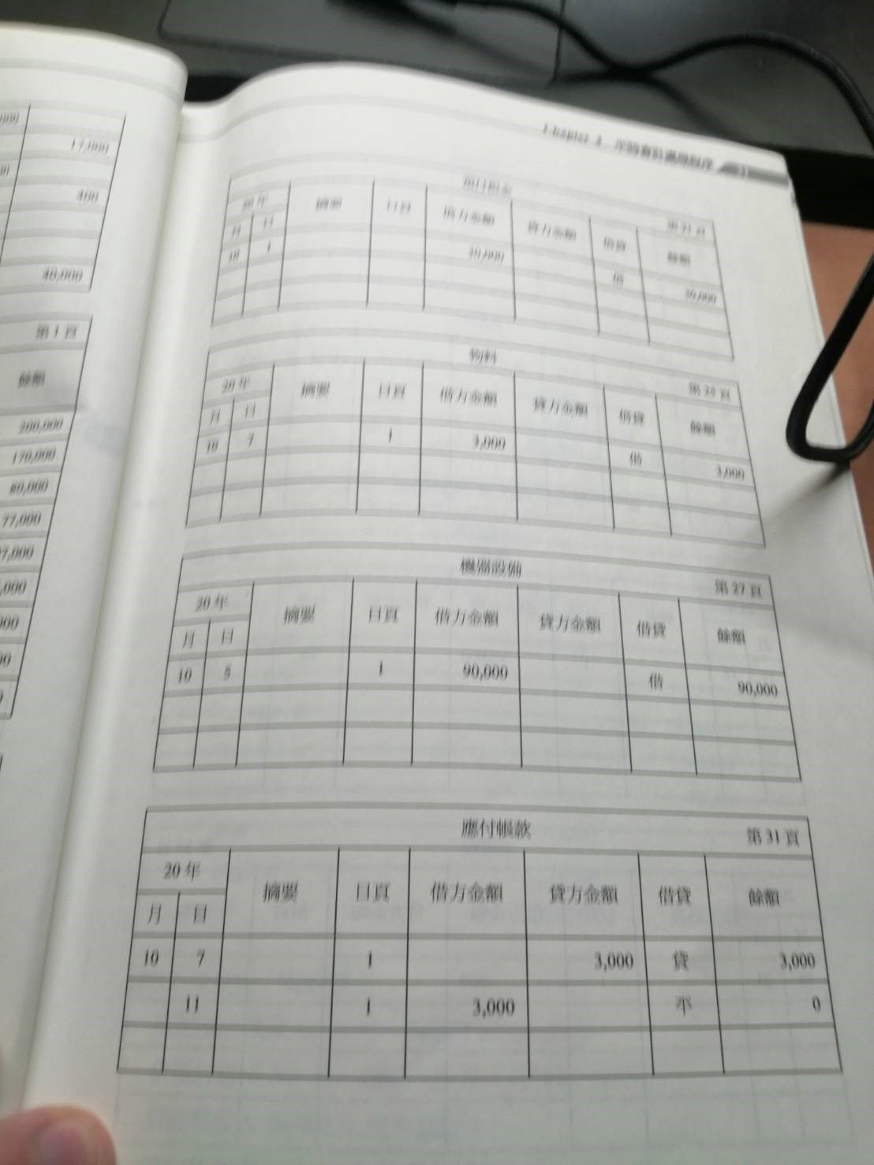
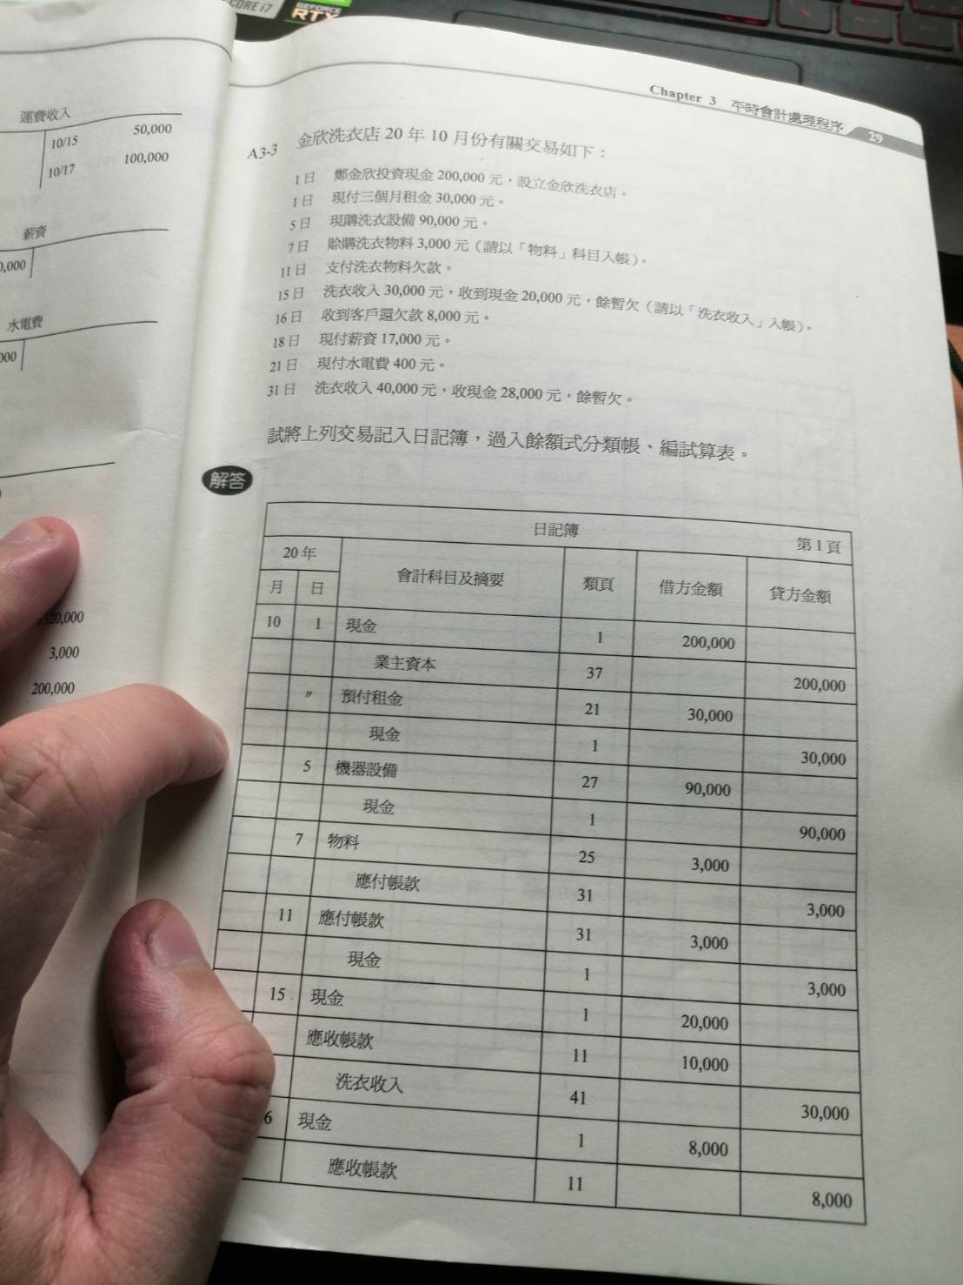
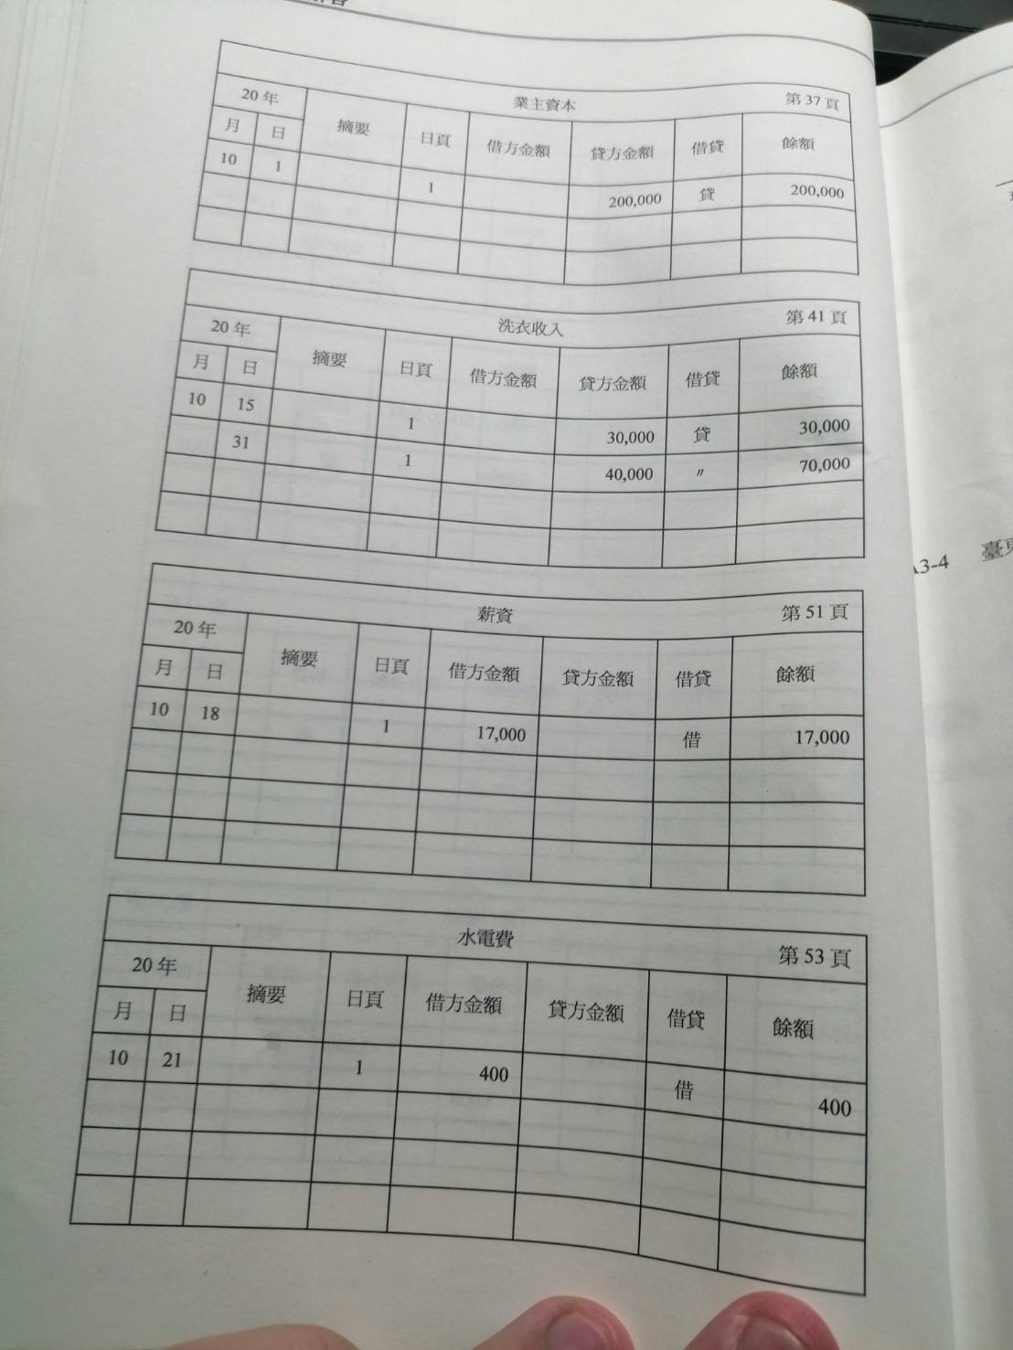
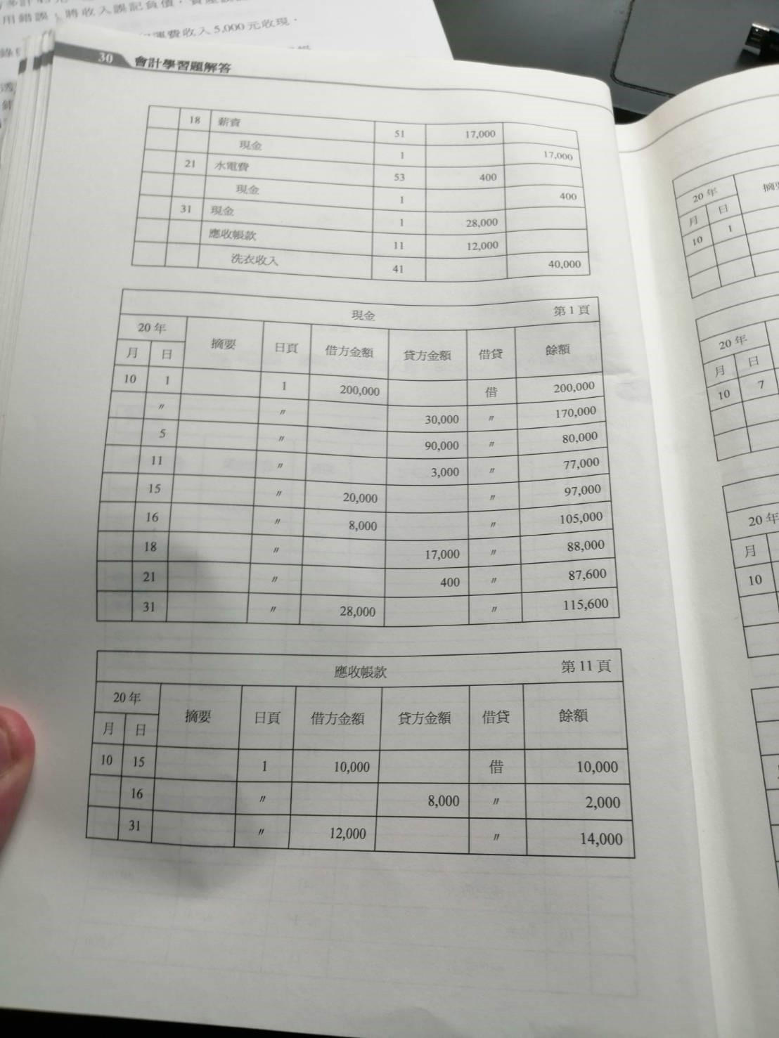
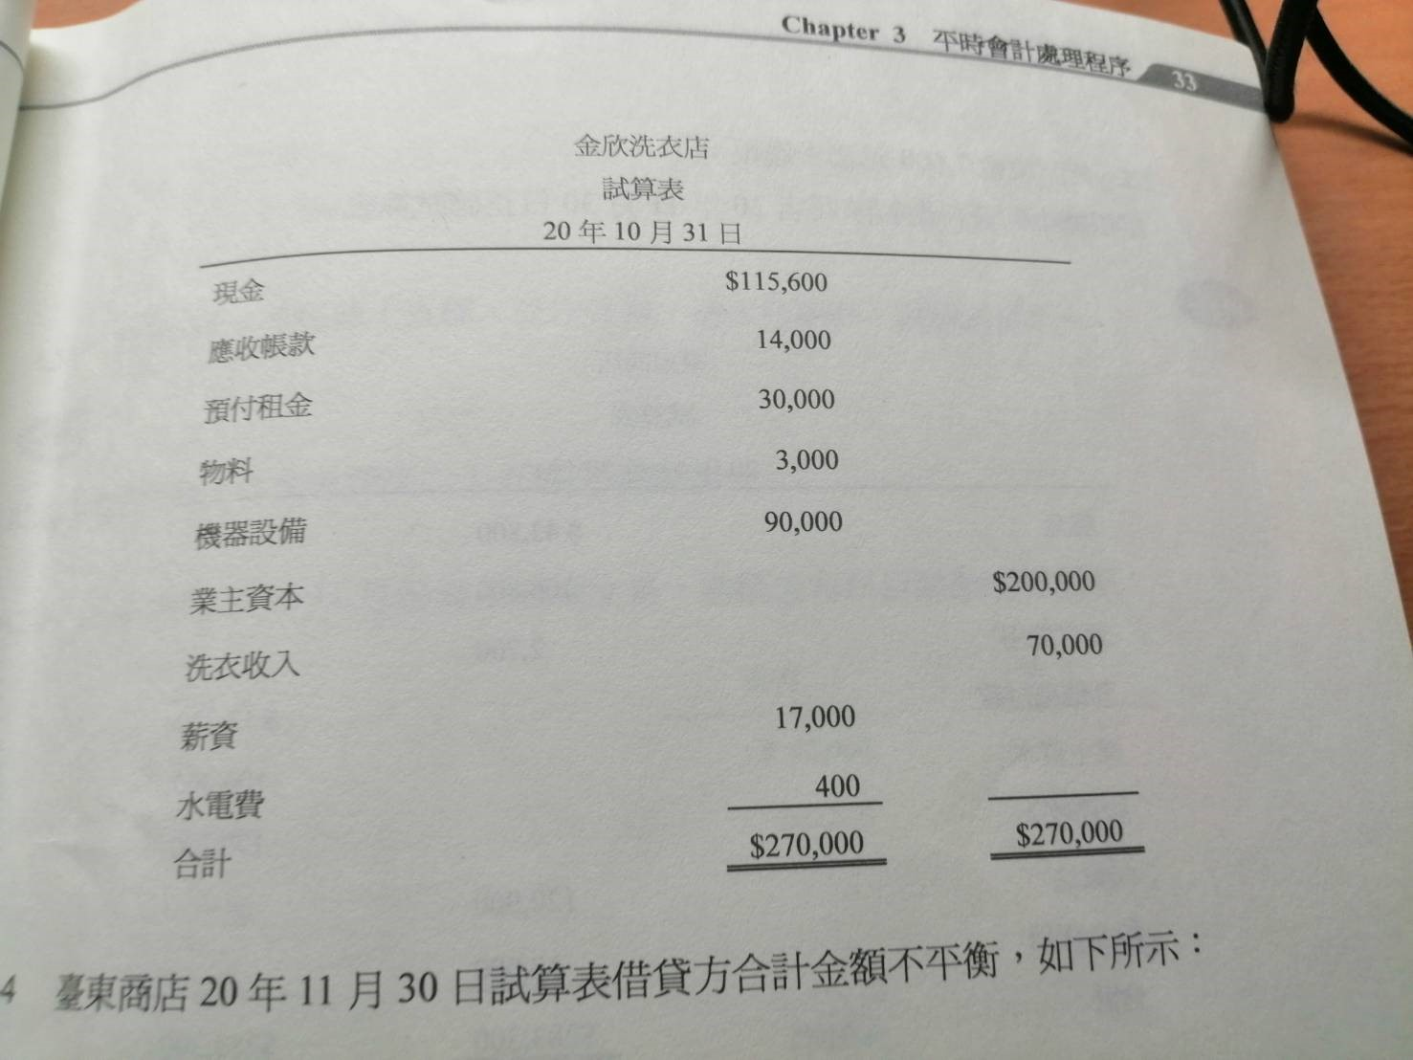
A3-3題目和解答

